Sayfa1
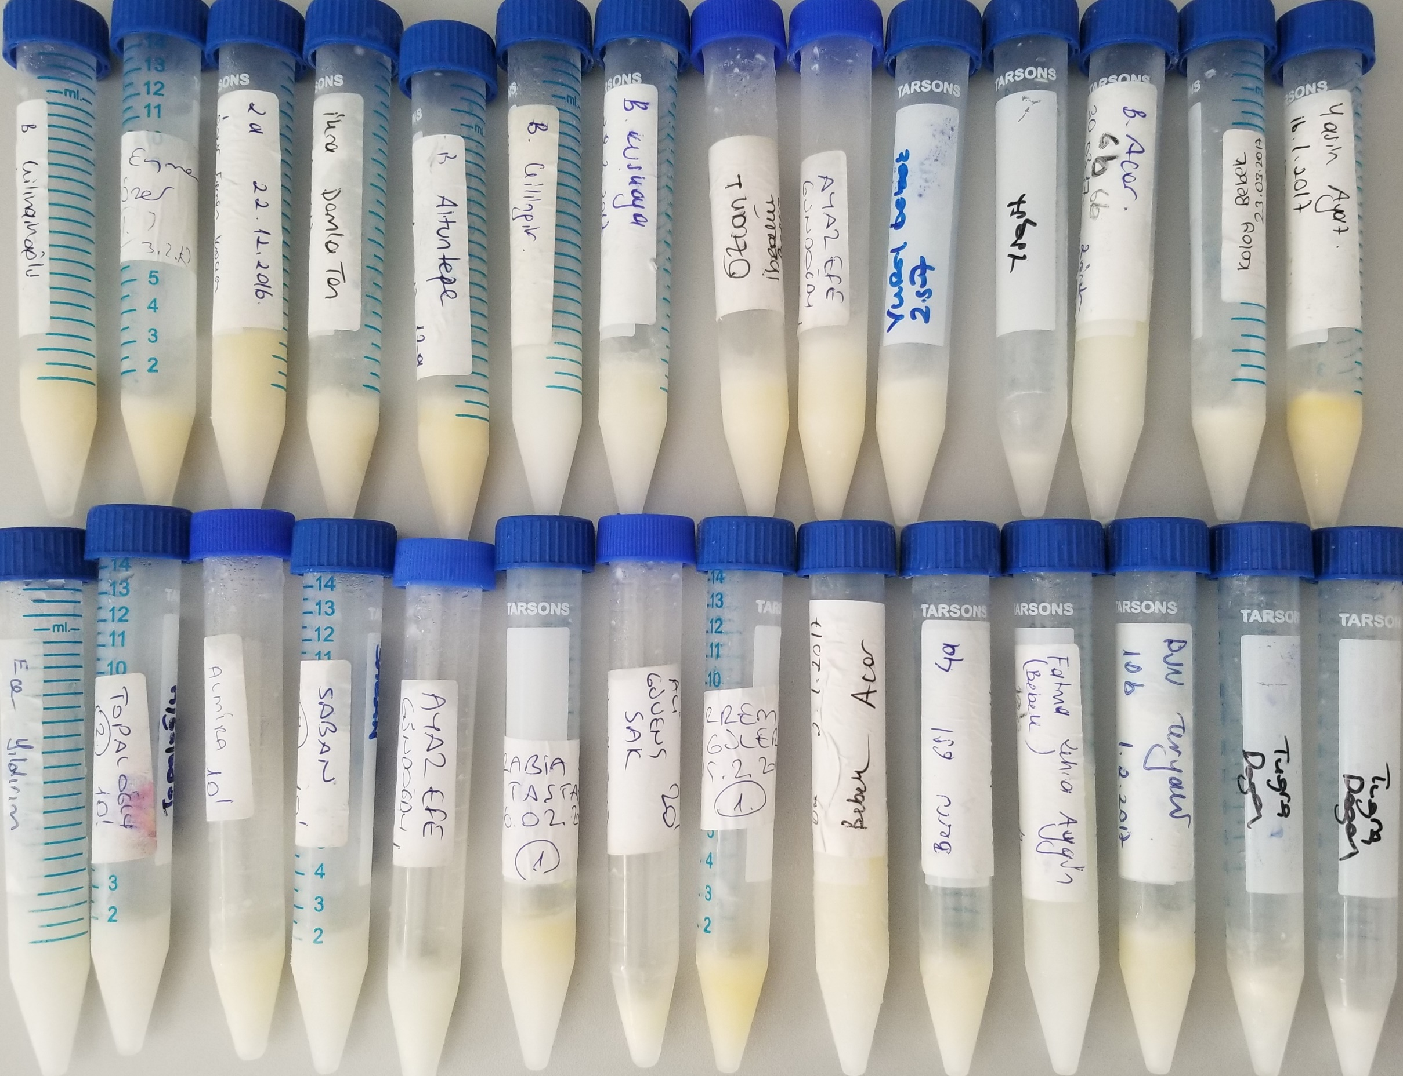
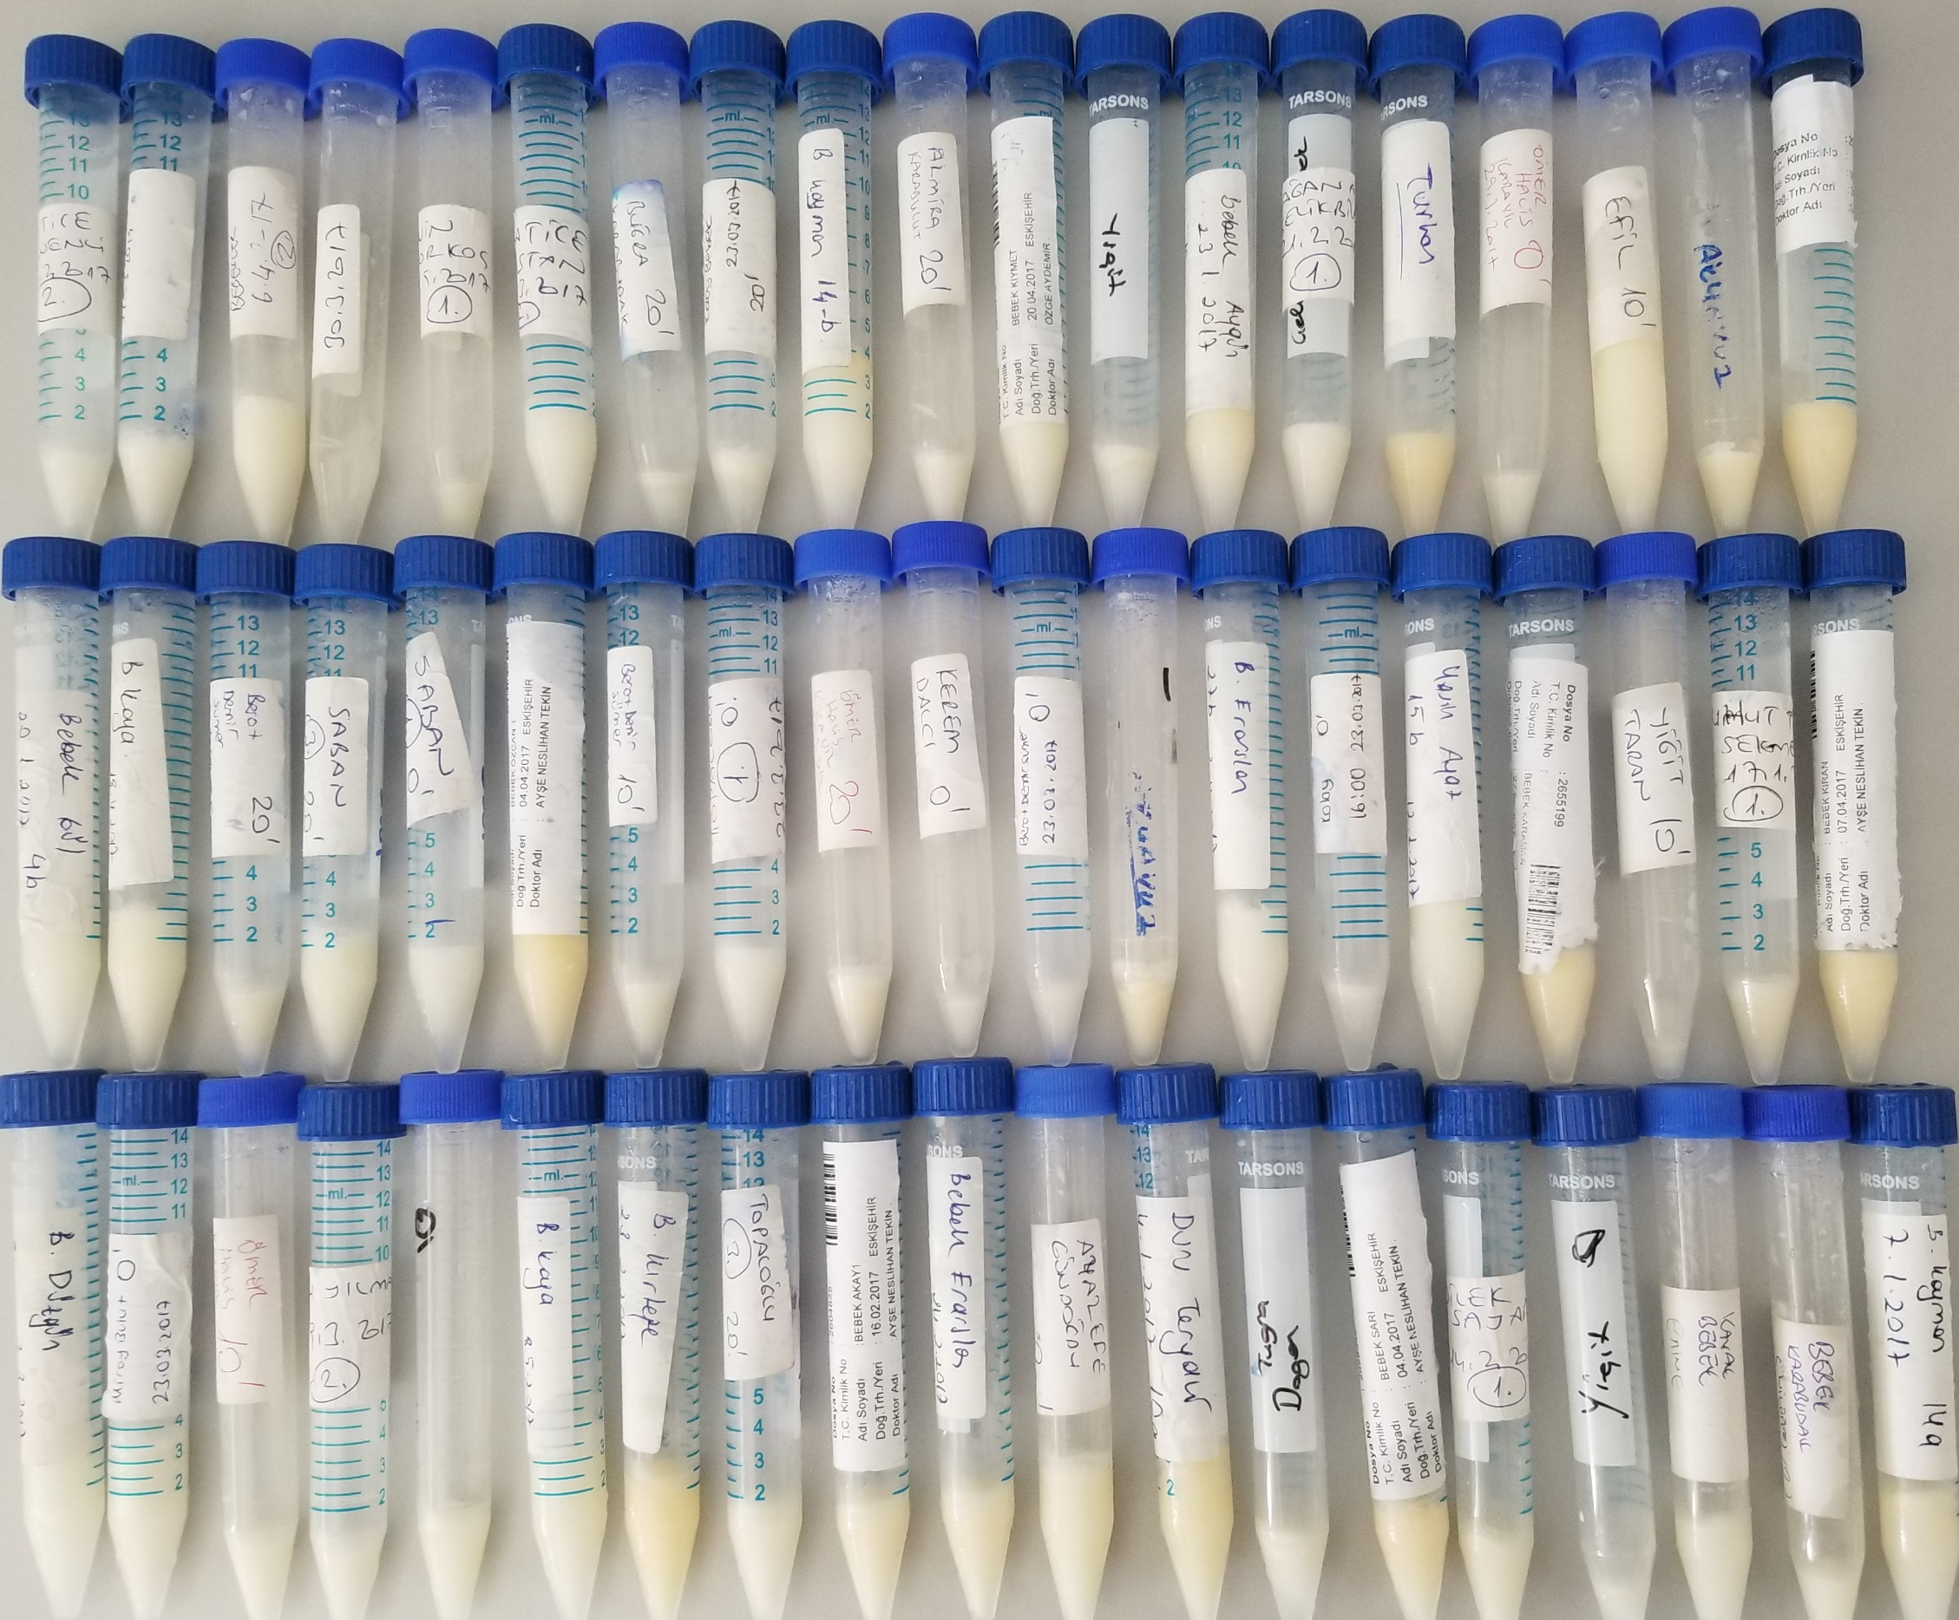
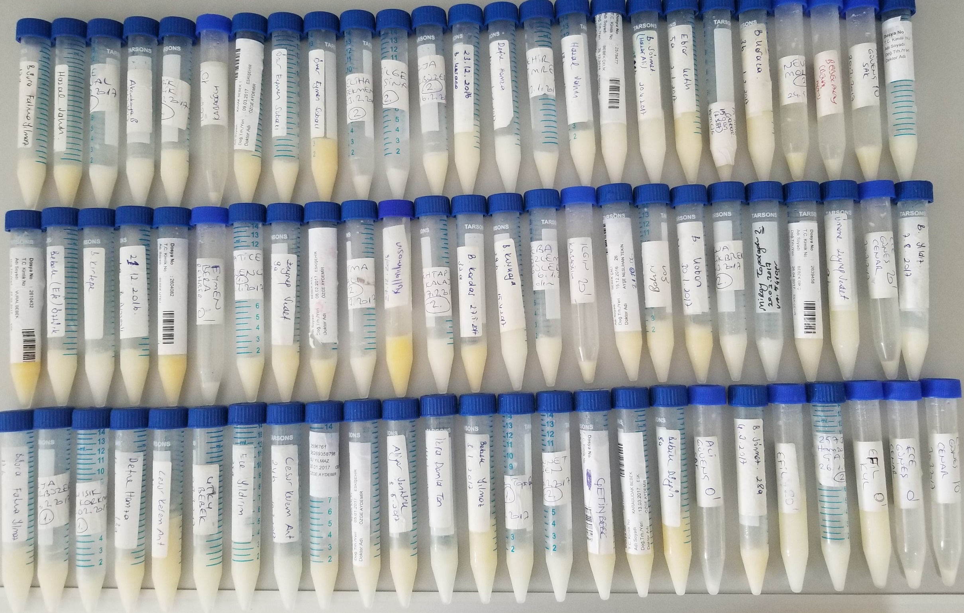
Numune | TAS (mmol/L) | TOS (µmol/L) | OSI
Numune-1 | 1.57 | 6.07 | 0.38662420382
Numune-2 | 1.59 | 6.3 | 0.39622641509
Numune-3 | 1.16 | 5.59 | 0.48189655172
Numune-4 | 1.23 | 6.68 | 0.54308943089
Numune-5 | 1.48 | 6.99 | 0.4722972973
Numune-6 | 0.45 | 0.83 | 0.18444444444
Numune-7 | 1.08 | 3.46 | 0.32037037037 | Bu çalışmada "Relassay" marka kitler kullanılmıştır.
Numune-8 | 1.28 | 1.94 | 0.1515625 | TAS için kat. No. RL0017
Numune-9 | 0.82 | 3.89 | 0.4743902439 | TOS için kat. No. RL0024
Numune-10 | 0.7 | 5.37 | 0.76714285714 | Kullanılan cihaz: Mindray BS300
Numune-11 | 1.06 | 2.52 | 0.23773584906
Numune-12 | 0.72 | 0.65 | 0.090277777778
Numune-13 | 1.4 | 2.97 | 0.21214285714
Numune-14 | 1.82 | 8.51 | 0.46758241758
Numune-15 | 1.96 | 4.25 | 0.21683673469
Numune-16 | 0.8 | 0.95 | 0.11875
Numune-17 | 1.47 | 2.83 | 0.1925170068
Numune-18 | 1.17 | 1.09 | 0.093162393162
Numune-19 | 0.8 | 1.08 | 0.135
Numune-20 | 1.14 | 2.81 | 0.24649122807
Numune-21 | 1.24 | 2.21 | 0.17822580645
Numune-22 | 1.65 | 4.99 | 0.30242424242
Numune-23 | 1.12 | 2.21 | 0.19732142857
Numune-24 | 1.47 | 4.46 | 0.30340136054
Numune-25 | 0.8 | 1.16 | 0.145
Numune-26 | 1.45 | 1.84 | 0.12689655172
Numune-27 | 0.85 | 1.57 | 0.18470588235
Numune-28 | 0.76 | 1 | 0.13157894737
Numune-29 | 0.84 | 1.37 | 0.1630952381
Numune-30 | 1.18 | 2.28 | 0.19322033898
Numune-31 | 1.35 | 2.73 | 0.20222222222
Numune-32 | 1.3 | 0.92 | 0.070769230769
Numune-33 | 1.27 | 2.43 | 0.19133858268
Numune-34 | 1.35 | 2.58 | 0.19111111111
Numune-35 | 1.36 | 2.52 | 0.18529411765
Numune-36 | 1.34 | 2.45 | 0.1828358209
Numune-37 | 0.91 | 2.12 | 0.23296703297
Numune-38 | 1.01 | 2.68 | 0.26534653465
Numune-39 | 0.83 | 3.59 | 0.43253012048
Numune-40 | 1.23 | 2.47 | 0.20081300813
Numune-41 | 1.06 | 4.4 | 0.41509433962
Numune-42 | 1.36 | 8.36 | 0.61470588235
Numune-43 | 1.07 | 1.71 | 0.15981308411
Numune-44 | 0.86 | 1.9 | 0.22093023256
Numune-45 | 1.63 | 2.18 | 0.13374233129
Numune-46 | 1.5 | 3.36 | 0.224
Numune-47 | 0.86 | 2.32 | 0.26976744186
Numune-48 | 1.1 | 2.48 | 0.22545454545
Numune-49 | 1.07 | 4.84 | 0.4523364486
Numune-50 | 1.22 | 3.31 | 0.27131147541
Numune-51 | 0.92 | 1 | 0.10869565217
Numune-52 | 1.02 | 0.8 | 0.078431372549
Numune-53 | 1.17 | 2.69 | 0.22991452991
Numune-54 | 1.14 | 2.55 | 0.22368421053
Numune-55 | 0.6 | 1 | 0.16666666667
Numune-56 | 0.7 | 1.34 | 0.19142857143
Numune-57 | 0.64 | 1.54 | 0.240625
Numune-58 | 0.84 | 2.64 | 0.31428571429
Numune-59 | 1.27 | 3.49 | 0.27480314961
Numune-60 | 0.67 | 0.72 | 0.10746268657
Numune-61 | 0.61 | 1.85 | 0.30327868852
Numune-62 | 0.64 | 0.54 | 0.084375
Numune-63 | 0.81 | 1.6 | 0.1975308642
Numune-64 | 1.17 | 1.53 | 0.13076923077
Numune-65 | 0.65 | 2.45 | 0.37692307692
Numune-66 | 0.7 | 1.32 | 0.18857142857
Numune-67 | 0.69 | 1.56 | 0.22608695652
Numune-68 | 1.11 | 1.92 | 0.17297297297
Numune-69 | 0.79 | 0.77 | 0.09746835443
Numune-70 | 0.7 | 2.3 | 0.32857142857
Numune-71 | 0.93 | 6.21 | 0.66774193548
Numune-72 | 1.13 | 1.15 | 0.1017699115
Numune-73 | 1.21 | 1.97 | 0.16280991736
Numune-74 | 0.68 | 0.26 | 0.038235294118
Numune-75 | 0.96 | 3.04 | 0.31666666667
Numune-76 | 1.54 | 3.83 | 0.2487012987
Numune-77 | 0.71 | 1.5 | 0.21126760563
Numune-78 | 1.87 | 3.64 | 0.19465240642
Numune-79 | 0.79 | 0.64 | 0.081012658228
Numune-80 | 1.37 | 2.49 | 0.18175182482
Numune-81 | 1.19 | 1.2 | 0.10084033613
Numune-82 | 0.97 | 0.92 | 0.094845360825
Numune-83 | 0.88 | 2.31 | 0.2625
Numune-84 | 1.68 | 1.86 | 0.11071428571
Numune-85 | 1 | 1.56 | 0.156
Numune-86 | 1.18 | 2.29 | 0.19406779661
Numune-87 | 1.61 | 2.38 | 0.14782608696
Numune-88 | 0.94 | 4.2 | 0.44680851064
Numune-89 | 0.77 | 1.52 | 0.1974025974
Numune-90 | 0.49 | 0.43 | 0.087755102041
Numune-91 | 1.16 | 1.47 | 0.12672413793
Numune-92 | 0.75 | 0.84 | 0.112
Numune-93 | 1.37 | 2.94 | 0.21459854015
Numune-94 | 1.79 | 3.61 | 0.20167597765
Numune-95 | 0.7 | 3.28 | 0.46857142857
Numune-96 | 0.82 | 1.09 | 0.13292682927
Numune-97 | 0.84 | 2.18 | 0.25952380952
Numune-98 | 1.18 | 3.51 | 0.29745762712
Numune-99 | 0.67 | 0.12 | 0.017910447761
Numune-100 | 0.58 | 5.3 | 0.91379310345
Numune-101 | 1.27 | 1.24 | 0.097637795276
Numune-102 | 0.63 | 1.26 | 0.2
Numune-103 | 0.7 | 3.1 | 0.44285714286
Numune-104 | 1.57 | 3.47 | 0.22101910828
Numune-105 | 1.24 | 2.56 | 0.2064516129
Numune-106 | 0.91 | 0.89 | 0.097802197802
Numune-107 | 1.23 | 1.05 | 0.085365853659
Numune-108 | 1.31 | 0.32 | 0.024427480916
Numune-109 | 0.84 | 1.62 | 0.19285714286
Numune-110 | 0.86 | 0.35 | 0.040697674419
Numune-111 | 0.7 | 7.28 | 1.04
Numune-112 | 1.19 | 2.93 | 0.24621848739
Numune-113 | 1.19 | 0.97 | 0.081512605042
Numune-114 | 1.43 | 3.66 | 0.25594405594
Numune-115 | 1.2 | 1.79 | 0.14916666667
Numune-116 | 0.34 | 0.45 | 0.13235294118
Numune-117 | 1.08 | 5.36 | 0.4962962963
Numune-118 | 1.46 | 2.96 | 0.20273972603
Numune-119 | 0.63 | 2.97 | 0.47142857143
Numune-120 | 0.6 | 0.79 | 0.13166666667
Numune-121 | 1.35 | 2.57 | 0.19037037037
Numune-122 | 0.6 | 1.15 | 0.19166666667
Numune-123 | 0.94 | 2.46 | 0.26170212766
Numune-124 | 0.9 | 1.55 | 0.17222222222
Numune-125 | 0.79 | 1.49 | 0.18860759494
Numune-126 | 1.3 | 1.4 | 0.10769230769
Numune-127 | 1.16 | 6.05 | 0.52155172414
Numune-128 | 0.82 | 4.89 | 0.59634146341
Numune-129 | 1.13 | 3.3 | 0.29203539823
Numune-130 | 1.22 | 0.32 | 0.026229508197
Numune-131 | 0.54 | 0.9 | 0.16666666667
Numune-132 | 0.93 | 5.93 | 0.6376344086
Numune-133 | 1.03 | 2.26 | 0.21941747573
Numune-134 | 1.14 | 1.69 | 0.14824561404
Numune-135 | 1.42 | 0.79 | 0.055633802817
Numune-136 | 0.9 | 1.59 | 0.17666666667
Numune-137 | 1.42 | 2.48 | 0.17464788732
Numune-138 | 1.09 | 3.57 | 0.32752293578
Numune-139 | 1.04 | 3.96 | 0.38076923077
Numune-140 | 0.93 | 1.28 | 0.1376344086
Numune-141 | 0.81 | 2.03 | 0.25061728395
Numune-142 | 1.36 | 6.12 | 0.45
Numune-143 | 1.49 | 1.29 | 0.086577181208
Numune-144 | 1.21 | 8.33 | 0.68842975207
Numune-145 | 1.34 | 3.85 | 0.28731343284
Numune-146 | 1.29 | 6.64 | 0.51472868217
Numune-147 | 0.99 | 4.66 | 0.47070707071
Numune-148 | 1.64 | 6.16 | 0.3756097561
Numune-149 | 0.8 | 2.1 | 0.2625
Numune-150 | 0.88 | 3.29 | 0.37386363636
Numune-151 | 0.81 | 2.67 | 0.32962962963
Numune-152 | 0.56 | 1.41 | 0.25178571429
Numune-153 | 1.1 | 4.95 | 0.45
Numune-154 | yetersiz numune | yetersiz numune | #VALUE!
Numune-155 | 1.1 | 3.91 | 0.35545454545
Numune-156 | 1.13 | 2.69 | 0.23805309735
Numune-157 | 0.77 | 4.88 | 0.63376623377
Numune-158 | 1.31 | 3.62 | 0.27633587786
Numune-159 | 1.08 | 0.79 | 0.073148148148
Numune-160 | 1.07 | 0.29 | 0.027102803738

